工作表1
日期 | 訂單號碼 | 消費團體 | 代訂同業 | 消費地點 | 商品名稱 | 實際數量 | 收款數量 | 單價 | 應收金額 | 應退佣金 | 備註 | 代轉號碼
3 | 3 | 3 | 2 | 2 | 4 | 2 | 2 | 2 | 2 | 2 | 2 | 3 | 32

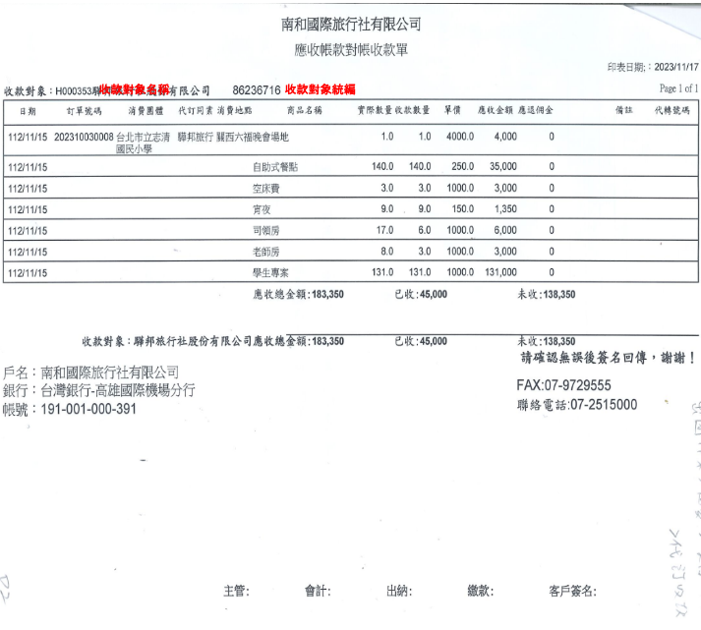

"日期",'訂單號碼','消費團體','代訂同業','消費地點','商品名稱','實際數量','收款數量','單價','應收金額','應退佣金','備註','代轉號碼'

